2020_01_data
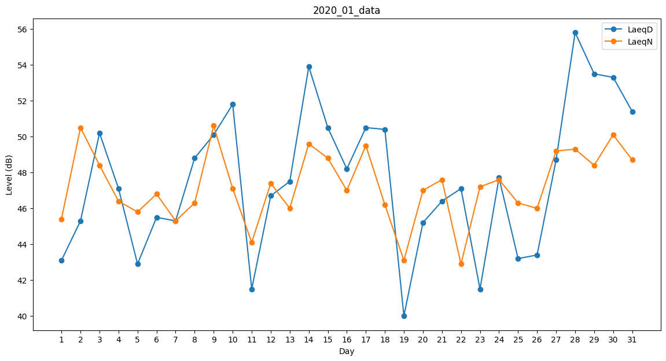
Day | LaeqD | LaeqN
1 | 43.1 | 45.4
2 | 45.3 | 50.5
3 | 50.2 | 48.4
4 | 47.1 | 46.4
5 | 42.9 | 45.8
6 | 45.5 | 46.8
7 | 45.3 | 45.3
8 | 48.8 | 46.3
9 | 50.1 | 50.6
10 | 51.8 | 47.1
11 | 41.5 | 44.1
12 | 46.7 | 47.4
13 | 47.5 | 46
14 | 53.9 | 49.6
15 | 50.5 | 48.8
16 | 48.2 | 47
17 | 50.5 | 49.5
18 | 50.4 | 46.2
19 | 40 | 43.1
20 | 45.2 | 47
21 | 46.4 | 47.6
22 | 47.1 | 42.9
23 | 41.5 | 47.2
24 | 47.7 | 47.6
25 | 43.2 | 46.3
26 | 43.4 | 46
27 | 48.7 | 49.2
28 | 55.8 | 49.3
29 | 53.5 | 48.4
30 | 53.3 | 50.1
31 | 51.4 | 48.7

